LevelC_电能量市场出清电价
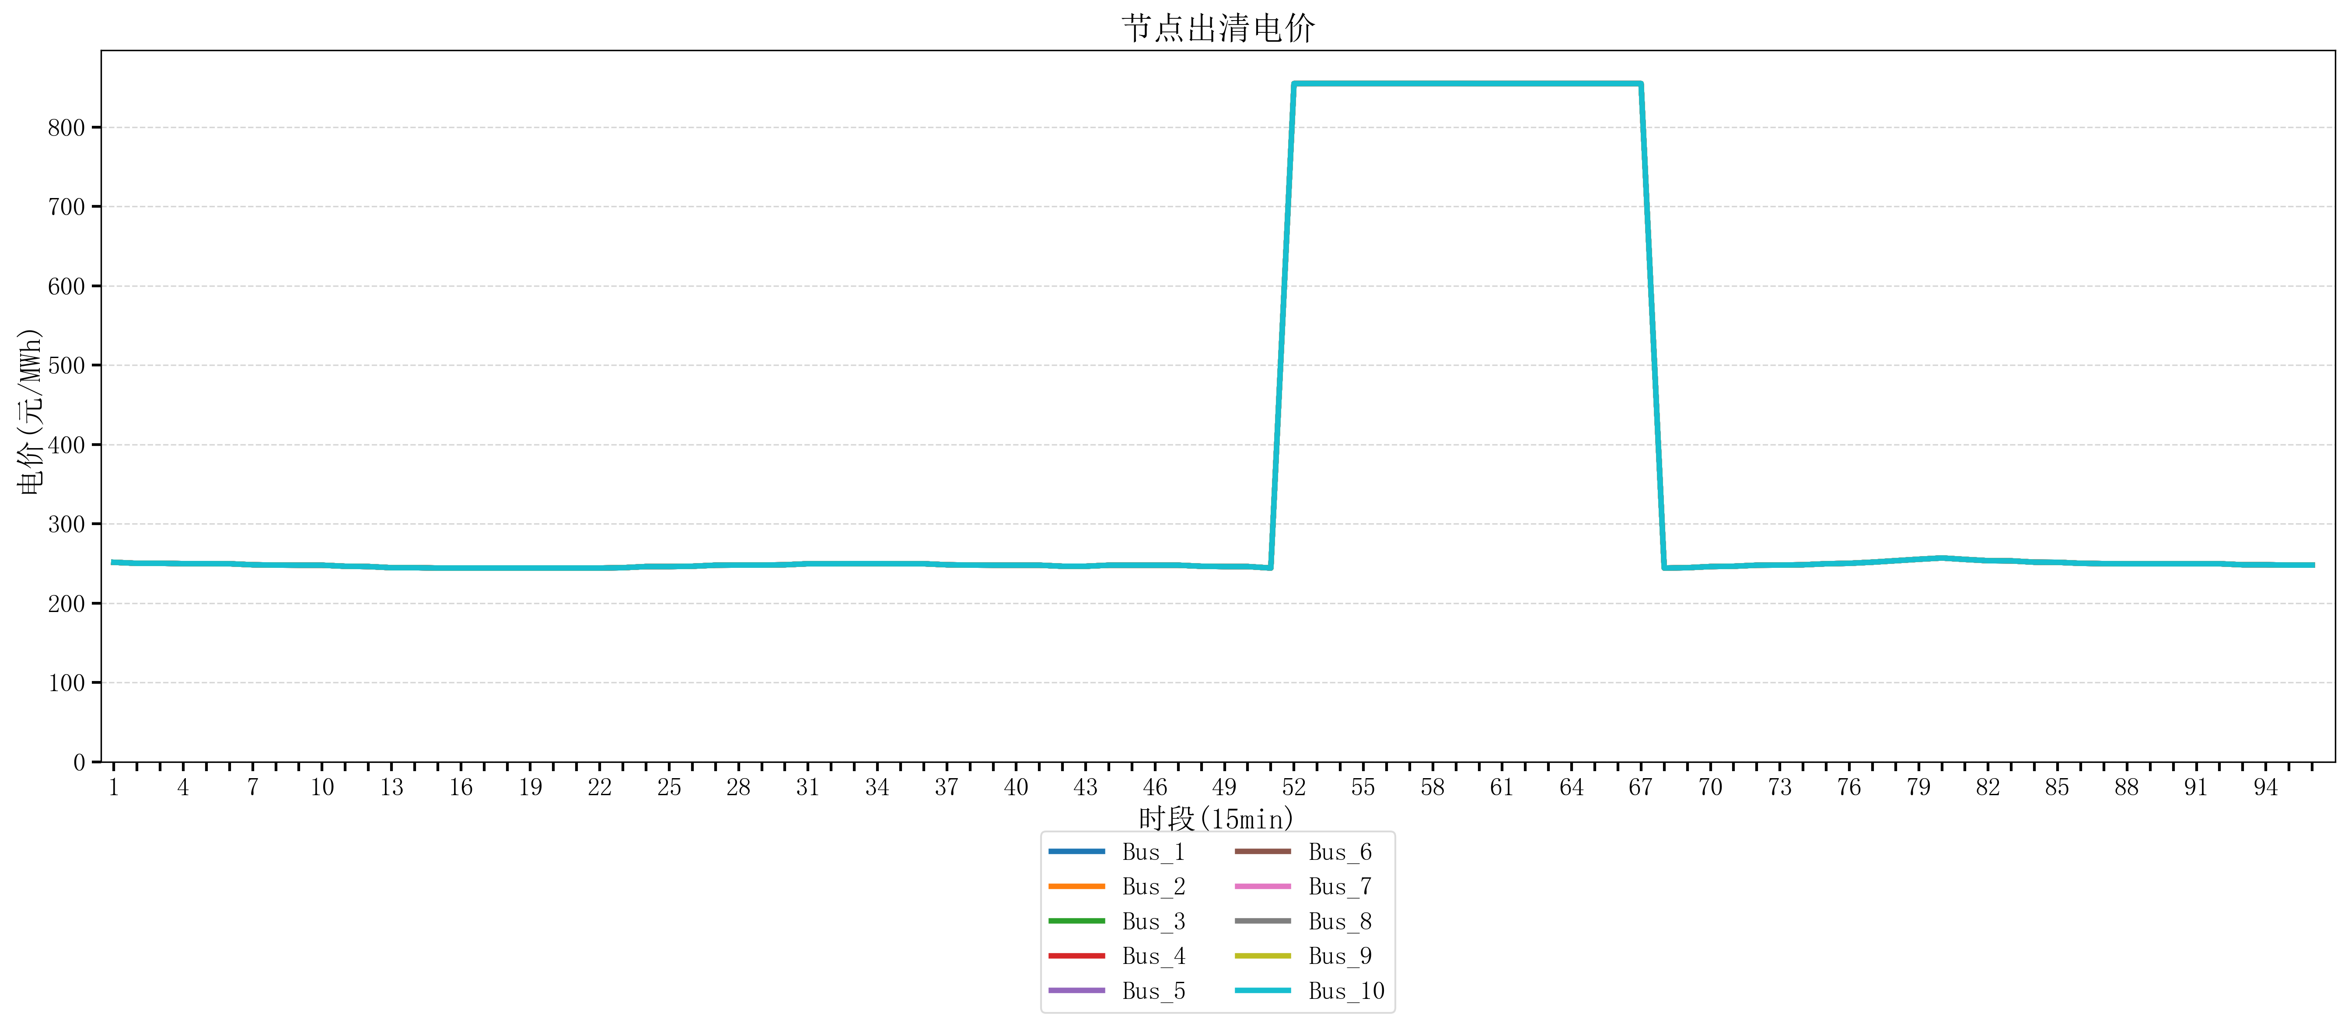
节点编号 | 电价类型 | 时段1 | 时段2 | 时段3 | 时段4 | 时段5 | 时段6 | 时段7 | 时段8 | 时段9 | 时段10 | 时段11 | 时段12 | 时段13 | 时段14 | 时段15 | 时段16 | 时段17 | 时段18 | 时段19 | 时段20
id | price_type | t1 | t2 | t3 | t4 | t5 | t6 | t7 | t8 | t9 | t10 | t11 | t12 | t13 | t14 | t15 | t16 | t17 | t18 | t19 | t20
str | str | float64 | float64 | float64 | float64 | float64 | float64 | float64 | float64 | float64 | float64 | float64 | float64 | float64 | float64 | float64 | float64 | float64 | float64 | float64 | float64
Bus_1 | 电能量电价 | 251.51126 | 250.25 | 250.25 | 249.84596 | 249.84596 | 249.68944 | 248.40816 | 248.00412 | 247.86762 | 247.86762 | 246.56632 | 246.16228 | 244.72448 | 244.72448 | 244.32044 | 244.32044 | 244.32044 | 244.32044 | 244.32044 | 244.32044
Bus_2 | 电能量电价 | 251.51126 | 250.25 | 250.25 | 249.84596 | 249.84596 | 249.68944 | 248.40816 | 248.00412 | 247.86762 | 247.86762 | 246.56632 | 246.16228 | 244.72448 | 244.72448 | 244.32044 | 244.32044 | 244.32044 | 244.32044 | 244.32044 | 244.32044
Bus_3 | 电能量电价 | 251.51126 | 250.25 | 250.25 | 249.84596 | 249.84596 | 249.68944 | 248.40816 | 248.00412 | 247.86762 | 247.86762 | 246.56632 | 246.16228 | 244.72448 | 244.72448 | 244.32044 | 244.32044 | 244.32044 | 244.32044 | 244.32044 | 244.32044
Bus_4 | 电能量电价 | 251.51126 | 250.25 | 250.25 | 249.84596 | 249.84596 | 249.68944 | 248.40816 | 248.00412 | 247.86762 | 247.86762 | 246.56632 | 246.16228 | 244.72448 | 244.72448 | 244.32044 | 244.32044 | 244.32044 | 244.32044 | 244.32044 | 244.32044
Bus_5 | 电能量电价 | 251.51126 | 250.25 | 250.25 | 249.84596 | 249.84596 | 249.68944 | 248.40816 | 248.00412 | 247.86762 | 247.86762 | 246.56632 | 246.16228 | 244.72448 | 244.72448 | 244.32044 | 244.32044 | 244.32044 | 244.32044 | 244.32044 | 244.32044
Bus_6 | 电能量电价 | 251.51126 | 250.25 | 250.25 | 249.84596 | 249.84596 | 249.68944 | 248.40816 | 248.00412 | 247.86762 | 247.86762 | 246.56632 | 246.16228 | 244.72448 | 244.72448 | 244.32044 | 244.32044 | 244.32044 | 244.32044 | 244.32044 | 244.32044
Bus_7 | 电能量电价 | 251.51126 | 250.25 | 250.25 | 249.84596 | 249.84596 | 249.68944 | 248.40816 | 248.00412 | 247.86762 | 247.86762 | 246.56632 | 246.16228 | 244.72448 | 244.72448 | 244.32044 | 244.32044 | 244.32044 | 244.32044 | 244.32044 | 244.32044
Bus_8 | 电能量电价 | 251.51126 | 250.25 | 250.25 | 249.84596 | 249.84596 | 249.68944 | 248.40816 | 248.00412 | 247.86762 | 247.86762 | 246.56632 | 246.16228 | 244.72448 | 244.72448 | 244.32044 | 244.32044 | 244.32044 | 244.32044 | 244.32044 | 244.32044
Bus_9 | 电能量电价 | 251.51126 | 250.25 | 250.25 | 249.84596 | 249.84596 | 249.68944 | 248.40816 | 248.00412 | 247.86762 | 247.86762 | 246.56632 | 246.16228 | 244.72448 | 244.72448 | 244.32044 | 244.32044 | 244.32044 | 244.32044 | 244.32044 | 244.32044
Bus_10 | 电能量电价 | 251.51126 | 250.25 | 250.25 | 249.84596 | 249.84596 | 249.68944 | 248.40816 | 248.00412 | 247.86762 | 247.86762 | 246.56632 | 246.16228 | 244.72448 | 244.72448 | 244.32044 | 244.32044 | 244.32044 | 244.32044 | 244.32044 | 244.32044
Bus_11 | 电能量电价 | 251.51126 | 250.25 | 250.25 | 249.84596 | 249.84596 | 249.68944 | 248.40816 | 248.00412 | 247.86762 | 247.86762 | 246.56632 | 246.16228 | 244.72448 | 244.72448 | 244.32044 | 244.32044 | 244.32044 | 244.32044 | 244.32044 | 244.32044
Bus_12 | 电能量电价 | 251.51126 | 250.25 | 250.25 | 249.84596 | 249.84596 | 249.68944 | 248.40816 | 248.00412 | 247.86762 | 247.86762 | 246.56632 | 246.16228 | 244.72448 | 244.72448 | 244.32044 | 244.32044 | 244.32044 | 244.32044 | 244.32044 | 244.32044
Bus_13 | 电能量电价 | 251.51126 | 250.25 | 250.25 | 249.84596 | 249.84596 | 249.68944 | 248.40816 | 248.00412 | 247.86762 | 247.86762 | 246.56632 | 246.16228 | 244.72448 | 244.72448 | 244.32044 | 244.32044 | 244.32044 | 244.32044 | 244.32044 | 244.32044
Bus_14 | 电能量电价 | 251.51126 | 250.25 | 250.25 | 249.84596 | 249.84596 | 249.68944 | 248.40816 | 248.00412 | 247.86762 | 247.86762 | 246.56632 | 246.16228 | 244.72448 | 244.72448 | 244.32044 | 244.32044 | 244.32044 | 244.32044 | 244.32044 | 244.32044
Bus_15 | 电能量电价 | 251.51126 | 250.25 | 250.25 | 249.84596 | 249.84596 | 249.68944 | 248.40816 | 248.00412 | 247.86762 | 247.86762 | 246.56632 | 246.16228 | 244.72448 | 244.72448 | 244.32044 | 244.32044 | 244.32044 | 244.32044 | 244.32044 | 244.32044
Bus_16 | 电能量电价 | 251.51126 | 250.25 | 250.25 | 249.84596 | 249.84596 | 249.68944 | 248.40816 | 248.00412 | 247.86762 | 247.86762 | 246.56632 | 246.16228 | 244.72448 | 244.72448 | 244.32044 | 244.32044 | 244.32044 | 244.32044 | 244.32044 | 244.32044
Bus_17 | 电能量电价 | 251.51126 | 250.25 | 250.25 | 249.84596 | 249.84596 | 249.68944 | 248.40816 | 248.00412 | 247.86762 | 247.86762 | 246.56632 | 246.16228 | 244.72448 | 244.72448 | 244.32044 | 244.32044 | 244.32044 | 244.32044 | 244.32044 | 244.32044
Bus_18 | 电能量电价 | 251.51126 | 250.25 | 250.25 | 249.84596 | 249.84596 | 249.68944 | 248.40816 | 248.00412 | 247.86762 | 247.86762 | 246.56632 | 246.16228 | 244.72448 | 244.72448 | 244.32044 | 244.32044 | 244.32044 | 244.32044 | 244.32044 | 244.32044
Bus_19 | 电能量电价 | 251.51126 | 250.25 | 250.25 | 249.84596 | 249.84596 | 249.68944 | 248.40816 | 248.00412 | 247.86762 | 247.86762 | 246.56632 | 246.16228 | 244.72448 | 244.72448 | 244.32044 | 244.32044 | 244.32044 | 244.32044 | 244.32044 | 244.32044
Bus_20 | 电能量电价 | 251.51126 | 250.25 | 250.25 | 249.84596 | 249.84596 | 249.68944 | 248.40816 | 248.00412 | 247.86762 | 247.86762 | 246.56632 | 246.16228 | 244.72448 | 244.72448 | 244.32044 | 244.32044 | 244.32044 | 244.32044 | 244.32044 | 244.32044
Bus_21 | 电能量电价 | 251.51126 | 250.25 | 250.25 | 249.84596 | 249.84596 | 249.68944 | 248.40816 | 248.00412 | 247.86762 | 247.86762 | 246.56632 | 246.16228 | 244.72448 | 244.72448 | 244.32044 | 244.32044 | 244.32044 | 244.32044 | 244.32044 | 244.32044
Bus_22 | 电能量电价 | 251.51126 | 250.25 | 250.25 | 249.84596 | 249.84596 | 249.68944 | 248.40816 | 248.00412 | 247.86762 | 247.86762 | 246.56632 | 246.16228 | 244.72448 | 244.72448 | 244.32044 | 244.32044 | 244.32044 | 244.32044 | 244.32044 | 244.32044
Bus_23 | 电能量电价 | 251.51126 | 250.25 | 250.25 | 249.84596 | 249.84596 | 249.68944 | 248.40816 | 248.00412 | 247.86762 | 247.86762 | 246.56632 | 246.16228 | 244.72448 | 244.72448 | 244.32044 | 244.32044 | 244.32044 | 244.32044 | 244.32044 | 244.32044
Bus_24 | 电能量电价 | 251.51126 | 250.25 | 250.25 | 249.84596 | 249.84596 | 249.68944 | 248.40816 | 248.00412 | 247.86762 | 247.86762 | 246.56632 | 246.16228 | 244.72448 | 244.72448 | 244.32044 | 244.32044 | 244.32044 | 244.32044 | 244.32044 | 244.32044
Bus_25 | 电能量电价 | 251.51126 | 250.25 | 250.25 | 249.84596 | 249.84596 | 249.68944 | 248.40816 | 248.00412 | 247.86762 | 247.86762 | 246.56632 | 246.16228 | 244.72448 | 244.72448 | 244.32044 | 244.32044 | 244.32044 | 244.32044 | 244.32044 | 244.32044
Bus_26 | 电能量电价 | 251.51126 | 250.25 | 250.25 | 249.84596 | 249.84596 | 249.68944 | 248.40816 | 248.00412 | 247.86762 | 247.86762 | 246.56632 | 246.16228 | 244.72448 | 244.72448 | 244.32044 | 244.32044 | 244.32044 | 244.32044 | 244.32044 | 244.32044
Bus_27 | 电能量电价 | 251.51126 | 250.25 | 250.25 | 249.84596 | 249.84596 | 249.68944 | 248.40816 | 248.00412 | 247.86762 | 247.86762 | 246.56632 | 246.16228 | 244.72448 | 244.72448 | 244.32044 | 244.32044 | 244.32044 | 244.32044 | 244.32044 | 244.32044
Bus_28 | 电能量电价 | 251.51126 | 250.25 | 250.25 | 249.84596 | 249.84596 | 249.68944 | 248.40816 | 248.00412 | 247.86762 | 247.86762 | 246.56632 | 246.16228 | 244.72448 | 244.72448 | 244.32044 | 244.32044 | 244.32044 | 244.32044 | 244.32044 | 244.32044
Bus_29 | 电能量电价 | 251.51126 | 250.25 | 250.25 | 249.84596 | 249.84596 | 249.68944 | 248.40816 | 248.00412 | 247.86762 | 247.86762 | 246.56632 | 246.16228 | 244.72448 | 244.72448 | 244.32044 | 244.32044 | 244.32044 | 244.32044 | 244.32044 | 244.32044
Bus_30 | 电能量电价 | 251.51126 | 250.25 | 250.25 | 249.84596 | 249.84596 | 249.68944 | 248.40816 | 248.00412 | 247.86762 | 247.86762 | 246.56632 | 246.16228 | 244.72448 | 244.72448 | 244.32044 | 244.32044 | 244.32044 | 244.32044 | 244.32044 | 244.32044
Bus_31 | 电能量电价 | 251.51126 | 250.25 | 250.25 | 249.84596 | 249.84596 | 249.68944 | 248.40816 | 248.00412 | 247.86762 | 247.86762 | 246.56632 | 246.16228 | 244.72448 | 244.72448 | 244.32044 | 244.32044 | 244.32044 | 244.32044 | 244.32044 | 244.32044
Bus_32 | 电能量电价 | 251.51126 | 250.25 | 250.25 | 249.84596 | 249.84596 | 249.68944 | 248.40816 | 248.00412 | 247.86762 | 247.86762 | 246.56632 | 246.16228 | 244.72448 | 244.72448 | 244.32044 | 244.32044 | 244.32044 | 244.32044 | 244.32044 | 244.32044
Bus_33 | 电能量电价 | 251.51126 | 250.25 | 250.25 | 249.84596 | 249.84596 | 249.68944 | 248.40816 | 248.00412 | 247.86762 | 247.86762 | 246.56632 | 246.16228 | 244.72448 | 244.72448 | 244.32044 | 244.32044 | 244.32044 | 244.32044 | 244.32044 | 244.32044
Bus_34 | 电能量电价 | 251.51126 | 250.25 | 250.25 | 249.84596 | 249.84596 | 249.68944 | 248.40816 | 248.00412 | 247.86762 | 247.86762 | 246.56632 | 246.16228 | 244.72448 | 244.72448 | 244.32044 | 244.32044 | 244.32044 | 244.32044 | 244.32044 | 244.32044
Bus_35 | 电能量电价 | 251.51126 | 250.25 | 250.25 | 249.84596 | 249.84596 | 249.68944 | 248.40816 | 248.00412 | 247.86762 | 247.86762 | 246.56632 | 246.16228 | 244.72448 | 244.72448 | 244.32044 | 244.32044 | 244.32044 | 244.32044 | 244.32044 | 244.32044
Bus_36 | 电能量电价 | 251.51126 | 250.25 | 250.25 | 249.84596 | 249.84596 | 249.68944 | 248.40816 | 248.00412 | 247.86762 | 247.86762 | 246.56632 | 246.16228 | 244.72448 | 244.72448 | 244.32044 | 244.32044 | 244.32044 | 244.32044 | 244.32044 | 244.32044
Bus_37 | 电能量电价 | 251.51126 | 250.25 | 250.25 | 249.84596 | 249.84596 | 249.68944 | 248.40816 | 248.00412 | 247.86762 | 247.86762 | 246.56632 | 246.16228 | 244.72448 | 244.72448 | 244.32044 | 244.32044 | 244.32044 | 244.32044 | 244.32044 | 244.32044
Bus_38 | 电能量电价 | 251.51126 | 250.25 | 250.25 | 249.84596 | 249.84596 | 249.68944 | 248.40816 | 248.00412 | 247.86762 | 247.86762 | 246.56632 | 246.16228 | 244.72448 | 244.72448 | 244.32044 | 244.32044 | 244.32044 | 244.32044 | 244.32044 | 244.32044
Bus_39 | 电能量电价 | 251.51126 | 250.25 | 250.25 | 249.84596 | 249.84596 | 249.68944 | 248.40816 | 248.00412 | 247.86762 | 247.86762 | 246.56632 | 246.16228 | 244.72448 | 244.72448 | 244.32044 | 244.32044 | 244.32044 | 244.32044 | 244.32044 | 244.32044
Bus_40 | 电能量电价 | 251.51126 | 250.25 | 250.25 | 249.84596 | 249.84596 | 249.68944 | 248.40816 | 248.00412 | 247.86762 | 247.86762 | 246.56632 | 246.16228 | 244.72448 | 244.72448 | 244.32044 | 244.32044 | 244.32044 | 244.32044 | 244.32044 | 244.32044
Bus_41 | 电能量电价 | 251.51126 | 250.25 | 250.25 | 249.84596 | 249.84596 | 249.68944 | 248.40816 | 248.00412 | 247.86762 | 247.86762 | 246.56632 | 246.16228 | 244.72448 | 244.72448 | 244.32044 | 244.32044 | 244.32044 | 244.32044 | 244.32044 | 244.32044
Bus_42 | 电能量电价 | 251.51126 | 250.25 | 250.25 | 249.84596 | 249.84596 | 249.68944 | 248.40816 | 248.00412 | 247.86762 | 247.86762 | 246.56632 | 246.16228 | 244.72448 | 244.72448 | 244.32044 | 244.32044 | 244.32044 | 244.32044 | 244.32044 | 244.32044
Bus_43 | 电能量电价 | 251.51126 | 250.25 | 250.25 | 249.84596 | 249.84596 | 249.68944 | 248.40816 | 248.00412 | 247.86762 | 247.86762 | 246.56632 | 246.16228 | 244.72448 | 244.72448 | 244.32044 | 244.32044 | 244.32044 | 244.32044 | 244.32044 | 244.32044
Bus_44 | 电能量电价 | 251.51126 | 250.25 | 250.25 | 249.84596 | 249.84596 | 249.68944 | 248.40816 | 248.00412 | 247.86762 | 247.86762 | 246.56632 | 246.16228 | 244.72448 | 244.72448 | 244.32044 | 244.32044 | 244.32044 | 244.32044 | 244.32044 | 244.32044
Bus_1 | 阻塞电价 | 0 | 0 | 0 | 0 | 0 | 0 | 0 | 0 | 0 | 0 | 0 | 0 | 0 | 0 | 0 | 0 | 0 | 0 | 0 | 0
Bus_2 | 阻塞电价 | 0 | 0 | 0 | 0 | 0 | 0 | 0 | 0 | 0 | 0 | 0 | 0 | 0 | 0 | 0 | 0 | 0 | 0 | 0 | 0
...

LevelC_电力电量平衡表单
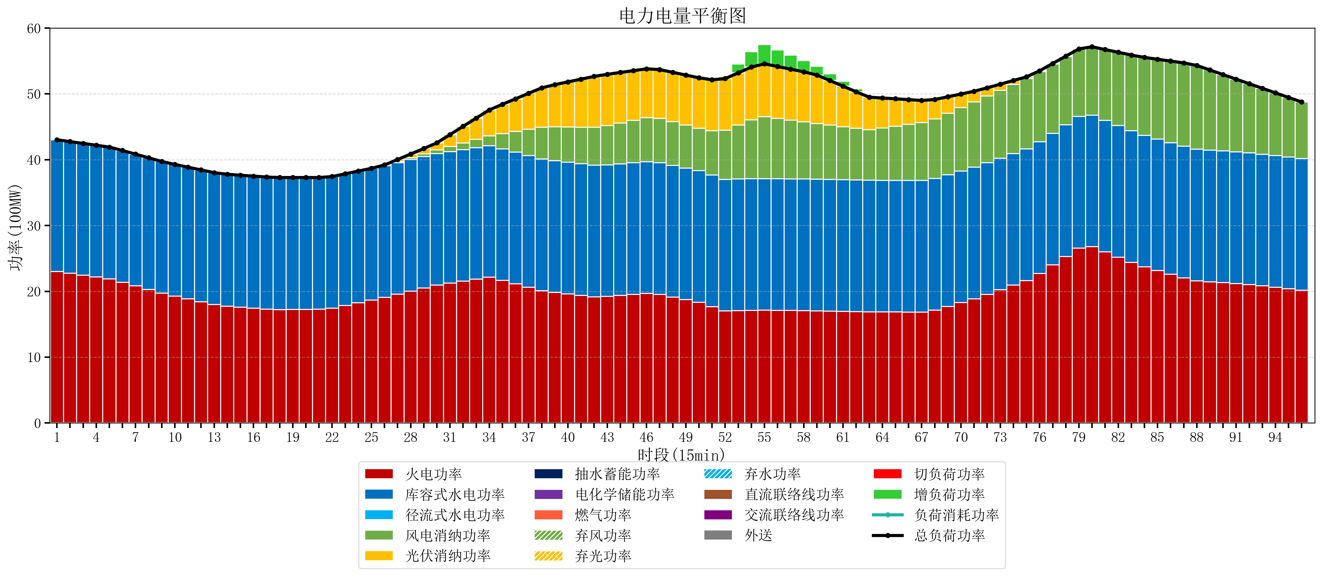
元件名称 | 时段1 | 时段2 | 时段3 | 时段4 | 时段5 | 时段6 | 时段7 | 时段8 | 时段9 | 时段10 | 时段11 | 时段12 | 时段13 | 时段14 | 时段15 | 时段16
name | t1 | t2 | t3 | t4 | t5 | t6 | t7 | t8 | t9 | t10 | t11 | t12 | t13 | t14 | t15 | t16
str | float64 | float64 | float64 | float64 | float64 | float64 | float64 | float64 | float64 | float64 | float64 | float64 | float64 | float64 | float64 | float64
火电功率 | 23.029611625 | 22.746964308 | 22.464316991 | 22.181669674 | 21.899022356 | 21.383226342 | 20.832458024 | 20.281689705 | 19.730921387 | 19.27208337 | 18.845691341 | 18.419299313 | 17.992907285 | 17.734140397 | 17.583132528 | 17.432124658
库容式水电功率 | 20 | 20 | 20 | 20 | 20 | 20 | 20 | 20 | 20 | 20 | 20 | 20 | 20 | 20 | 20 | 20
径流式水电功率 | 0 | 0 | 0 | 0 | 0 | 0 | 0 | 0 | 0 | 0 | 0 | 0 | 0 | 0 | 0 | 0
风电消纳功率 | 0 | 0.0048421052632 | 0.0096842105263 | 0.014526315789 | 0.019368421053 | 0.015789473684 | 0.010947368421 | 0.0061052631579 | 0.0012631578947 | 0.0071578947368 | 0.016842105263 | 0.026526315789 | 0.036210526316 | 0.047368421053 | 0.059473684211 | 0.071578947368
光伏消纳功率 | 0 | 0 | 0 | 0 | 0 | 0 | 0 | 0 | 0 | 0 | 0 | 0 | 0 | 0 | 0 | 0
抽水蓄能功率 | 0 | 0 | 0 | 0 | 0 | 0 | 0 | 0 | 0 | 0 | 0 | 0 | 0 | 0 | 0 | 0
电化学储能功率 | 0 | 0 | 0 | 0 | 0 | 0 | 0 | 0 | 0 | 0 | 0 | 0 | 0 | 0 | 0 | 0
燃气功率 | 0 | 0 | 0 | 0 | 0 | 0 | 0 | 0 | 0 | 0 | 0 | 0 | 0 | 0 | 0 | 0
直流联络线功率 | 0 | 0 | 0 | 0 | 0 | 0 | 0 | 0 | 0 | 0 | 0 | 0 | 0 | 0 | 0 | 0
交流联络线功率 | 0 | 0 | 0 | 0 | 0 | 0 | 0 | 0 | 0 | 0 | 0 | 0 | 0 | 0 | 0 | 0
负荷消耗功率 | 43.029611625 | 42.751806413 | 42.474001201 | 42.196195989 | 41.918390777 | 41.399015816 | 40.843405392 | 40.287794968 | 39.732184545 | 39.279241264 | 38.862533447 | 38.445825629 | 38.029117811 | 37.781508818 | 37.642606212 | 37.503703606
外送 | 0 | 0 | 0 | 0 | 0 | 0 | 0 | 0 | 0 | 0 | 0 | 0 | 0 | 0 | 0 | 0
总负荷功率 | 43.029611625 | 42.751806413 | 42.474001201 | 42.196195989 | 41.918390777 | 41.399015816 | 40.843405392 | 40.287794968 | 39.732184545 | 39.279241264 | 38.862533447 | 38.445825629 | 38.029117811 | 37.781508818 | 37.642606212 | 37.503703606
弃风功率 | 0 | 0 | 0 | 0 | 0 | 0 | 0 | 0 | 0 | 0 | 0 | 0 | 0 | 0 | 0 | 0
弃光功率 | 0 | 0 | 0 | 0 | 0 | 0 | 0 | 0 | 0 | 0 | 0 | 0 | 0 | 0 | 0 | 0
弃水功率 | 0 | 0 | 0 | 0 | 0 | 0 | 0 | 0 | 0 | 0 | 0 | 0 | 0 | 0 | 0 | 0
切负荷功率 | 0 | 0 | 0 | 0 | 0 | 0 | 0 | 0 | 0 | 0 | 0 | 0 | 0 | 0 | 0 | 0
增负荷功率 | 0 | 0 | 0 | 0 | 0 | 0 | 0 | 0 | 0 | 0 | 0 | 0 | 0 | 0 | 0 | 0

